แบบรายงานที่ 3
แบบรายงานแผนบริหารจัดการความเสี่ยงการทุจริต

การอนุมัติของผู้บริหาร | การเผยแพร่ในเว็บไซต์หน่วยงาน | Link เผยแพร่
ผ่านการอนุมัติแล้ว | ดำเนินการแล้ว

ขั้นตอน | ระดับความเสี่ยง | มาตรการควบคุมความเสี่ยงการทุจริต | วิธีดำเนินการ | ระยะเวลาดำเนินการ | งบประมาณ (บาท) | ผู้รับผิดชอบ
การออกใบอนุญาตโฆษณาเครื่องมือแพทย์ | สูง | 1..เจ้าหน้าที่นำงานกลับไปทำนอกเวลาราชการ 2. การพิจารณาคำขอมีการกำหนดเวลาแล้วเสร็จที่ชัดเจน เป็นไปตามพระราชบัญญัติการอำนวยความสะดวกในการพิจารณาอนุญาตของทางราชการ พ.ศ. 2558 | 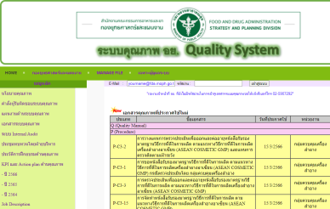 1. กลุ่มงานที่รับผิดชอบหารือร่วมกับ ก.พ.ร. สามารถแก้ไขกำหนดระยะเวลาพิจารณาคำขอใหม่อย่างน้อย 10 วันทำการได้ โดยไม่ขัดแย้งกับข้อกฎหมาย 2. ดำเนินการตามคู่มือขั้นตอนการปฏิบัติงานตามระบบคุณภาพและพระราชการบัญญัติการอำนวยความสะดวกในการพิจารณาอนุญาตทางราชการ พ.ศ. 2558 ลิงค์ :http://filing.fda.moph.go.th/QS/ | ปีงบประมาณ พ.ศ. 2566 | - | กองควบคุมเครื่องมือแทย์
การรับเอกสารประกอบการนำเข้าและผลิตภัณฑ์สุขภาพหรือฉลาก (ถ้ามี) จากผู้รับบริการ | ต่ำ | 1.จัดทำคู่มือขั้นตอนการปฏิบัติงานตามระบบคุณภาพ พระราชบัญญัติการอำนวยความสะดวกในการพิจารณาอนุญาตของทางราชการ พ.ศ. 2558 | จัดทำคู่มือขั้นตอนการปฏิบัติงาน (Procedure) เรื่อง การพิจารณาการนำเข้าผลิตภัณฑ์สุขภาพ (P-l3-3) | จัดทำแล้วเสร็จ ประกาศใช้ในระบบคุณภาพ อย. เมื่อวันที่ 22 ก.พ. 64 | - | กองด่านอาหารและยา
 |  | 2. จัดทำสื่อประชาสัมพันธ์และรายละเอียดการนำเข้าผลิตภัณฑ์สุขภาพ | 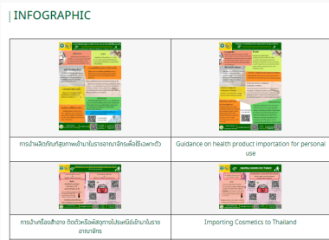 จัดทำสื่อประชาสัมพันธ์และรายละเอียดการนำเข้าผลิตภัณฑ์สุขภาพเผยแพร่บนเว็บไซต์กองด่านอาหารและยา https://mnfda.fda.moph.go.th/dis/infographic/ | จัดทำสื่อประชาสัมพันธ์และเผยแพร่บนเว็บไซต์กองด่านอาหารและยาเมื่อวันที่12 ก.ย. 65 https://mnfda.fda.moph.go.th/dis/infographic/ | -
การพิจารณาผลิตภัณฑ์สุขภาพว่าอยู่ในการควบคุมกำกับดูแลของสำนักงานคณะกรรมการอาหารและยา | ปานกลาง | จัดตั้ง line Group ติดต่อสอบถามกองผลิตภัณฑ์ เพื่อวินจฉัยประเภทผลิตภัณฑ์สุขภาพ | จัดตั้ง line Group ติดต่อสอบถามกองผลิตภัณฑ์ เพื่อวินจฉัยประเภทผลิตภัณฑ์สุขภาพ | จัดตั้ง line Group แล้วเสร็จตั้งแต่ปีงบประมาณ พ.ศ. 2564 | - | กองด่านอาหารและยา
การตรวจสอบความถูกต้องตามกฎหมายและหลักเกณฑ์ที่เกี่ยวข้องของเอกสารประกอบการนำเข้าและผลิตภัณฑ์สุขภาพหรือฉลาก (ถ้ามี) | ต่ำ | 1. จัดทำคู่มือขั้นตอนการปฏิบัติงานตามระบบคุณภาพ พระราชบัญญัติการอำนวยความสะดวกในการพิจารณาอนุญาตของทางราชการ พ.ศ. 2558 | จัดทำคู่มือขั้นตอนการปฏิบัติงาน (Procedure) เรื่อง การพิจารณาการนำเข้าผลิตภัณฑ์สุขภาพ (P-l3-3) | จัดทำแล้วเสร็จ ประกาศใช้ในระบบคุณภาพ อย. เมื่อวันที่ 22 ก.พ. 64 | - | กองด่านอาหารและยา
 |  | 2. มีการตรวจติดตามคุณภาพภายใน (Internal audit) ของกองด่านอาหารและยา | 2. มีการตรวจติดตามคุณภาพภายใน (Internal audit) ของกองด่านอาหารและยา | ต.ค. 65 - มี.ค 66 | -
 |  | 3. เข้าร่วมโครงการส่งเสริมคุณธรรม จริยธรรและการยึดมั่นในผลประโยชน์ส่วนรวมป้องกันผลประโยชน์ทับซ้อน เพื่อให้เจ้าหน้าที่ปฏิบัติงานตระหนักในการประพฤติปฏิบัติตนด้วยความซื่อสัตย์สุจริต | 3. เข้าร่วมโครงการส่งเสริมคุณธรรม จริยธรรและการยึดมั่นในผลประโยชน์ส่วนรวมป้องกันผลประโยชน์ทับซ้อน | 24-Mar-66 | -

